商品信息
COCO Living Space｜儿童牙膏挤压器塑料全自动壁挂式
来源：COCO_Living_Space_Shopee全量审计_持续更新.xlsx｜工作表：高销量商品｜Excel第62行｜商品ID：24452679259

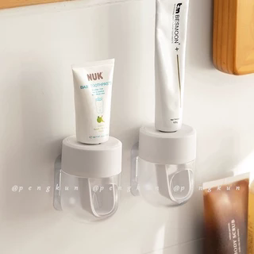
字段 | 内容 | 商品主图
序号 | 68
商品主图 | 见右侧嵌入主图
商品ID | 24452679259
商品中文名称 | 儿童牙膏挤压器塑料全自动壁挂式
商品标题 | Household Perforation-Free Squeezing Toothpaste Handy Tool Squeezer Lazy Washstand Automatic Toothpaste Maker Toothpaste Storage Clip
Shopee链接 | https://shopee.com.my/Household-Perforation-Free-Squeezing-Toothpaste-Handy-Tool-Squeezer-Lazy-Washstand-Automatic-Toothpaste-Maker-Toothpaste-Storage-Clip-i.115498741.24452679259
近月销量显示 | 6 Sold/Month
近月销量下限 | 6
列表价格显示 | RM14.27
列表最低价(MYR) | 14.27
列表评分 | 4.9
累计总销量显示 | 1k+ Sold
累计总销量下限 | 1,000
是否精确 | FALSE
详情价格显示 | RM14.27 Lower prices today
详情价(MYR) | 14.27
详情评分 | 4.9
评论覆盖 | partial
好评主题 | 可见评论主要认可安装和挤牙膏方便、外观简洁、包装与配送，并提到可放大尺寸牙膏；1位买家称常见螺纹口牙膏可以使用。
差评/风险主题 | 当前6条可见评论没有直接报告故障，但1位买家对粘贴牢度仍持观望态度，另1位买家尚未验证非螺纹口牙膏兼容性。页面有2条二星和2条一星评价，其具体原因当前未展示。
图片来源URL | https://down-my.img.susercontent.com/file/sg-11134201-7rbkd-lowdr9io5phid8@resize_w320_nl.webp
1688链接 | https://detail.1688.com/offer/684356610117.html?share_token=W30t7kC5lqXVBaGgOikFE5ROJ1DQCN76QZ9s0+XbG4muJZfxzWl9Dg%3D%3D&__share_id=71d184e2-38cf-42e2-a013-09dfa8b445e4&rpg-cnt=share.offerDetail&offerId=684356610117&__zhi_token=hOgvi0g302Ear&spm=a262eq.8992535%2F20260804.5103953.0&forcePC=1785856872770
颜色/规格 | 单个装
长宽高 | 6.8cm/6.8cm/9cm
重量(g) | 91
单个成本 | 14.90
单个运费 | 4.50
国内段总价 | 19.40
国际头程
总成本估算
利润估算
预计毛利率估算
3个成本
3个运费
国内段总价2
国际头程2
总成本估算2
利润估算2
预计毛利率估算2
5个成本
5个运费
国内段总价3
国际头程3
总成本估算3
利润估算3
预计毛利率估算3
8个成本
8个运费
国内段总价4
国际头程4
总成本估算4
利润估算4
预计毛利率估算4

